Sheet1
节点类型A
地理坐标 (Coordinates) | 一句话感悟 |  |  | 配图
29°39'N 91°07'E | 西藏拉萨 | 避开打卡喧嚣，在老城巷弄里捕捉信仰与日常交织的胶片肖像。 |  |  | 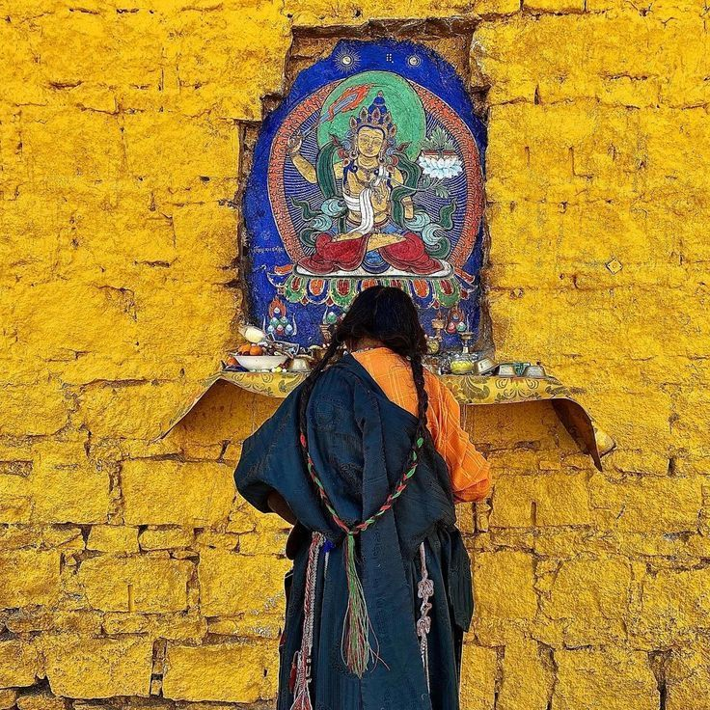
39°54'N 116°23'E | 北京 | 于胡同晨光与红墙飞雪中，寻找北方古都粗犷与细腻并存的城市肌理。 |  |  | 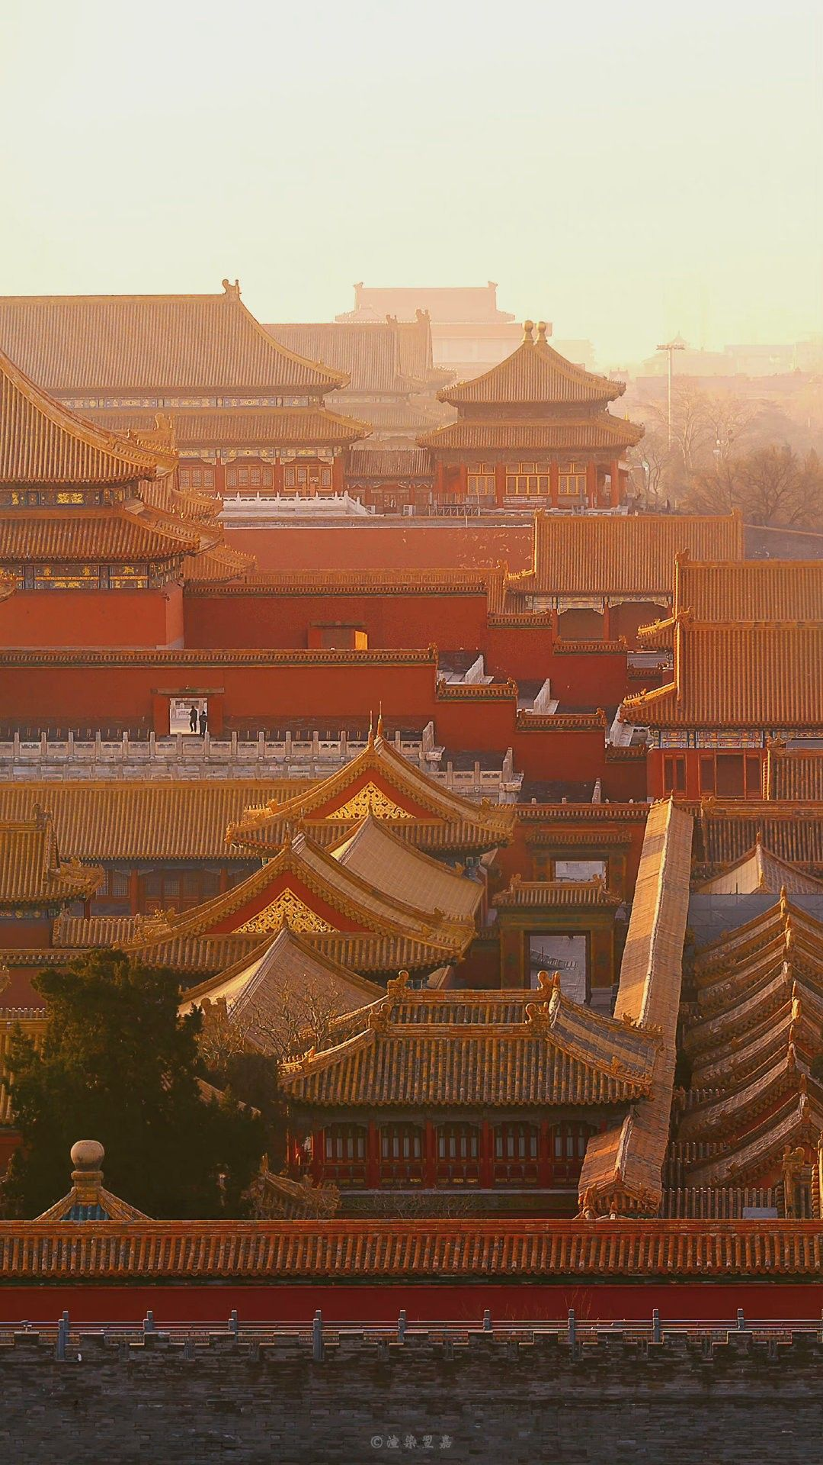
25°36′N 100°13′E | 大理 | 于洱海水杉与澄澈碧波间，邂逅滇西山野温柔又空灵的自然诗意。 |  |  | 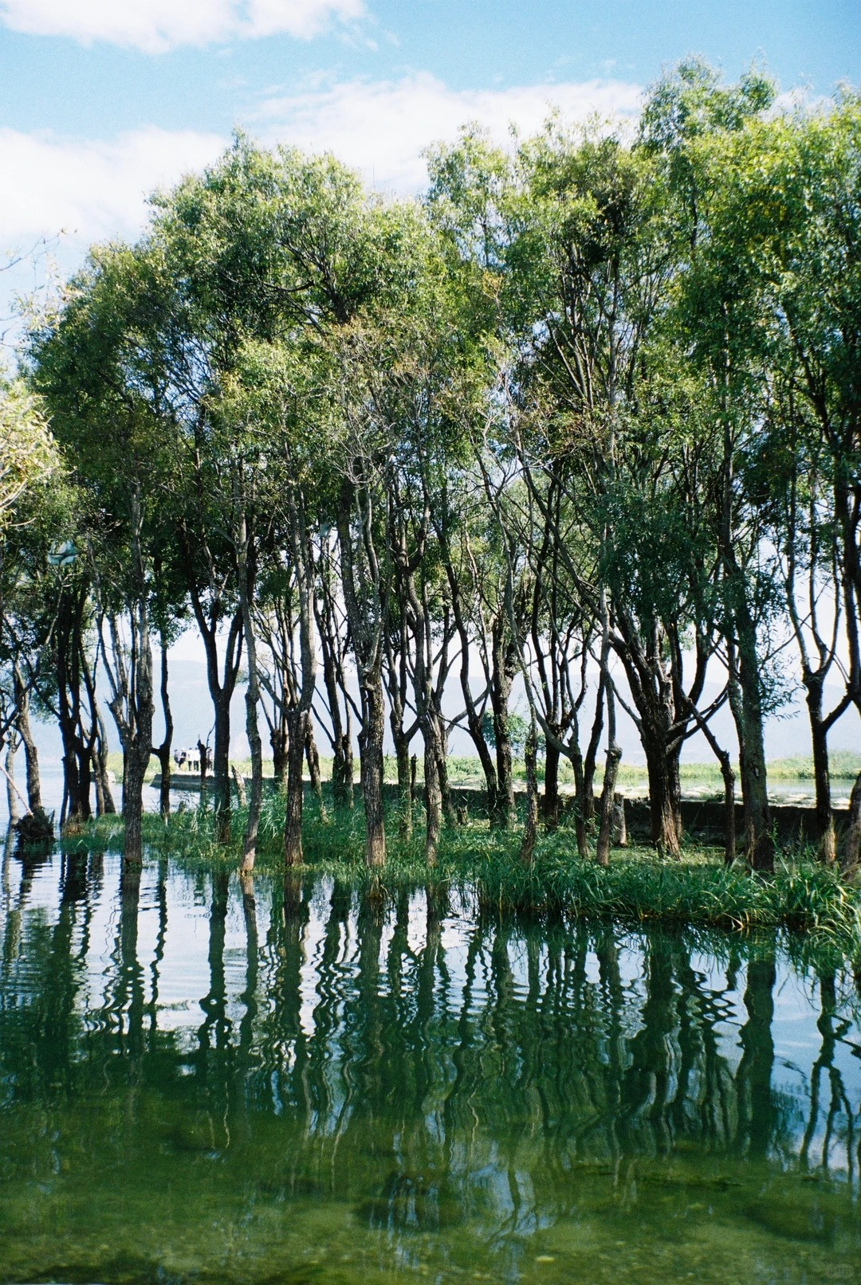
18°15'N 109°30'E | 三亚 | 于椰风碧海与落日沙滩里，拥抱南国海岛热烈慵懒的山海浪漫。 |  |  | 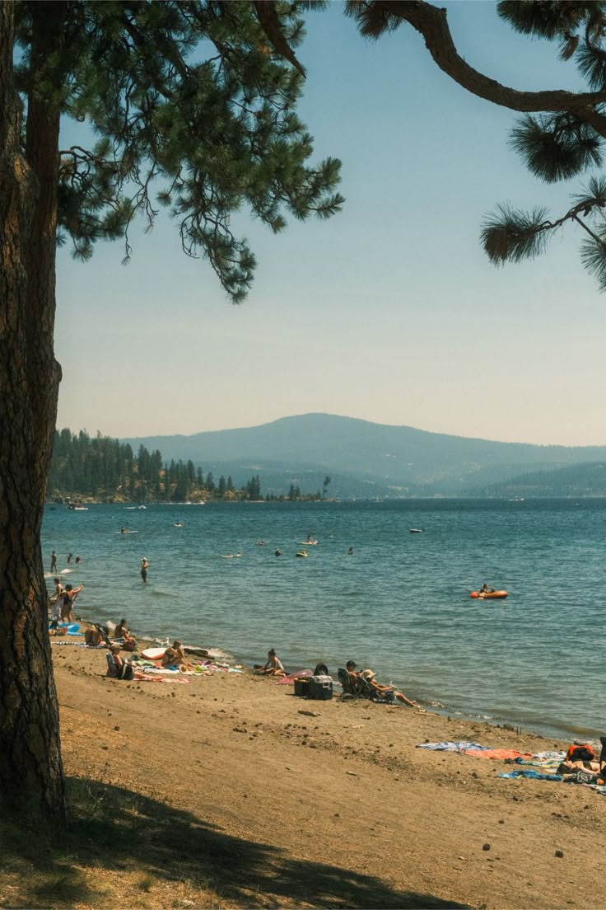
28°17'N 112°55'E | 长沙 | 于湘江烟火与古巷市井间，体味湘城热辣鲜活、烟火绵长的城市气韵。 |  |  | 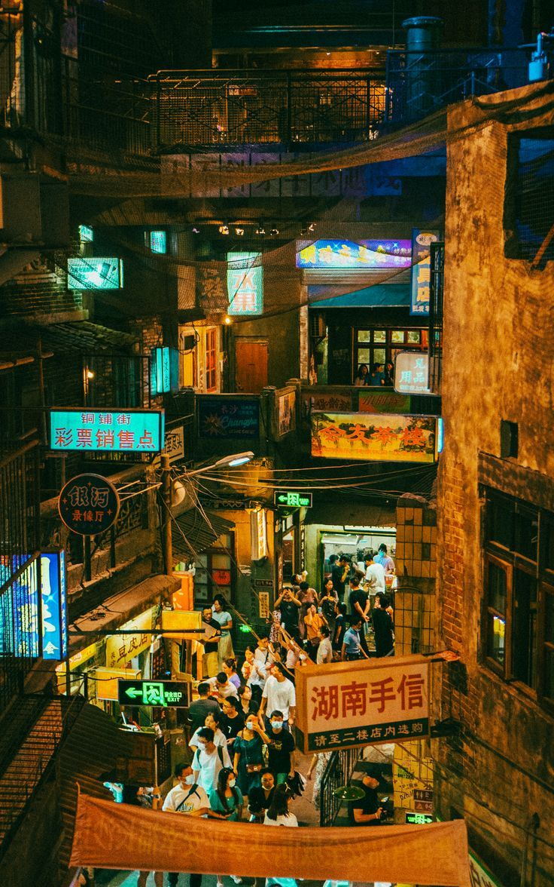
31°19'N 120°38'E | 苏州 | 于白墙黛瓦与小桥流水旁，品读江南水乡温婉雅致的千年园林诗意。 |  |  | 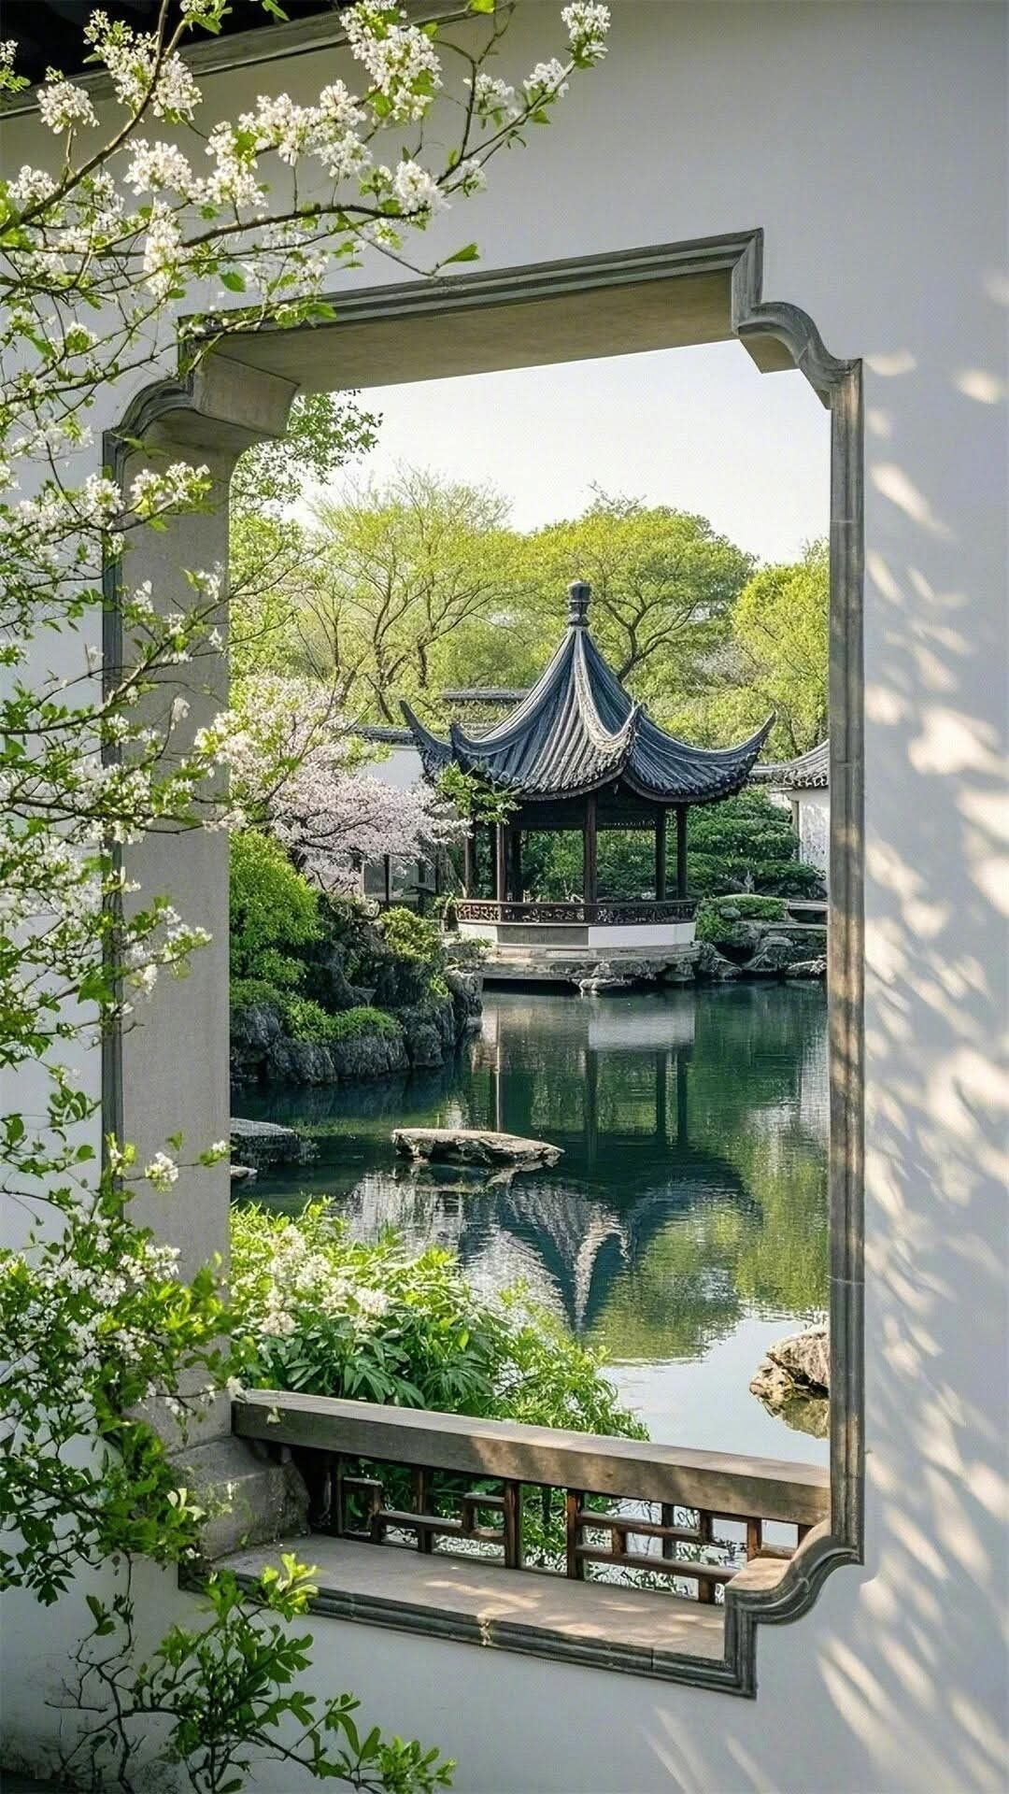
40°49'N 111°45'E | 内蒙古（呼和浩特） | 于长风草原与连绵阴山处，邂逅北疆大地辽阔自由的旷野风光。 |  |  | 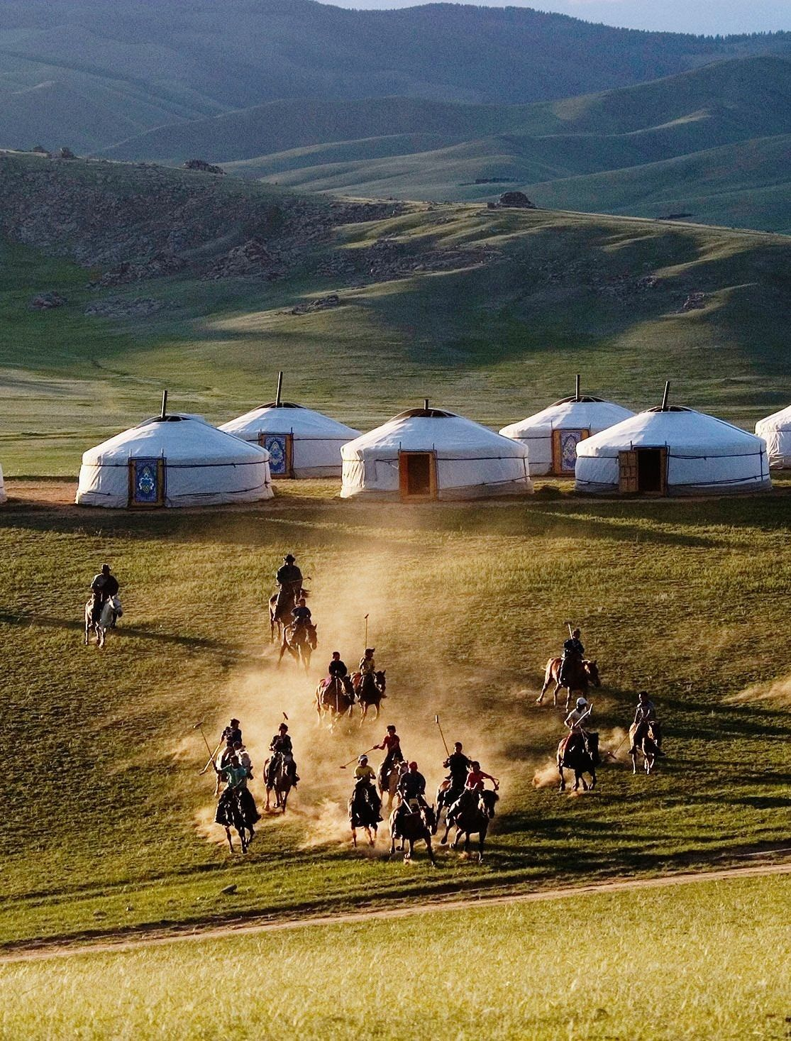
43°49'N 87°36'E | 新疆（乌鲁木齐） | 于戈壁雪山与绿洲河谷间，探寻西域雄浑壮阔、多元交融的风土底色。 |  |  | 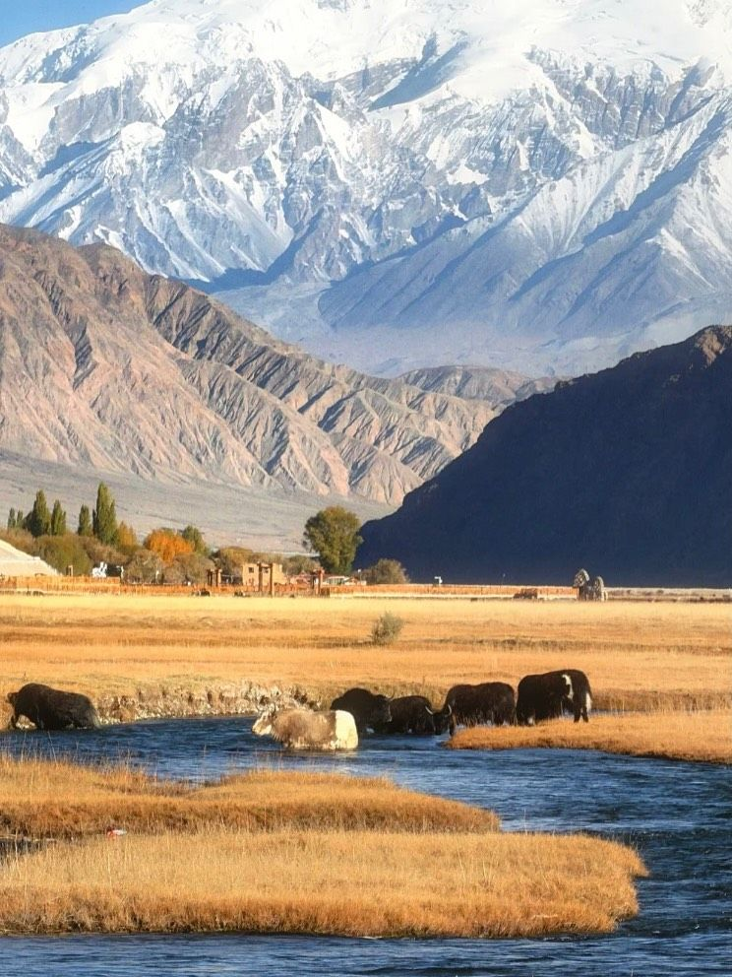
34°16'N 108°54'E | 西安 | 于青砖古城与雁塔晚风里，触摸十三朝古都厚重悠远的历史脉络。 |  |  | 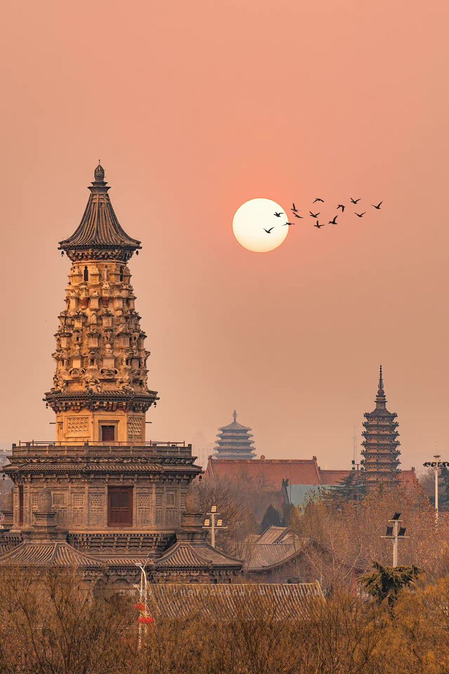
30°16'N 120°10'E | 杭州 | 于西湖烟柳与湖山烟雨间，沉醉江南温润清雅的山水人文韵味。 |  |  | 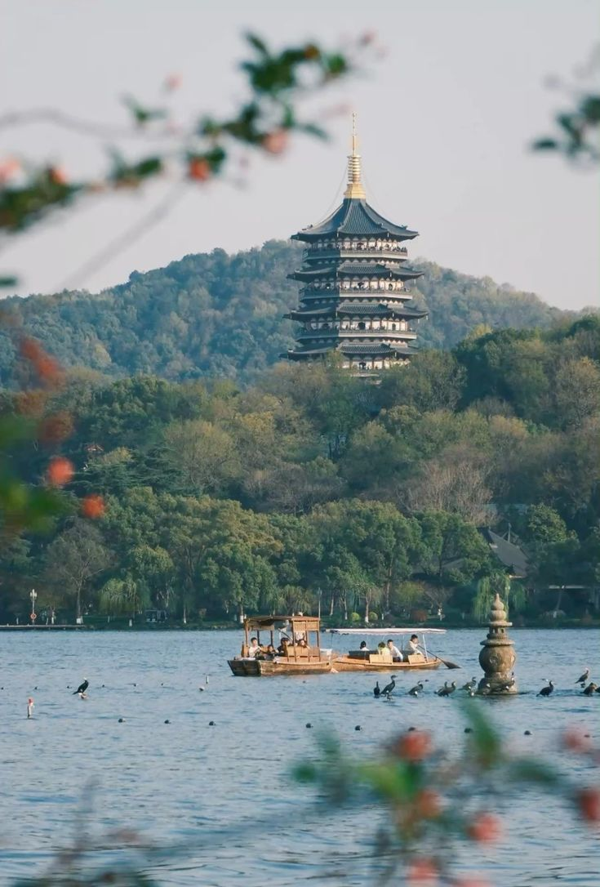
节点类型B
地理坐标 (Coordinates) | 文章标题 | 文章导语 | 公众号外链 URL | 对应的封面图片
30°03′N 101°57′E | 甘孜 | 《草原不在滤镜里：祛魅游牧文化的神话围猎》 | 究竟是“抵达”真实，还是“消费”幻象？身处文旅行业，我们传递出去的异域文化，是否已被剥离血肉，只剩便于复制的“代餐”？这篇文章不仅是一次质疑，更是关乎旅行意义与内容创作逻辑的严肃叩问。 | https://mp.weixin.qq.com/s/NzpTk_CSlM2NYURCPydwsg?token=35426511&lang=zh_CN | 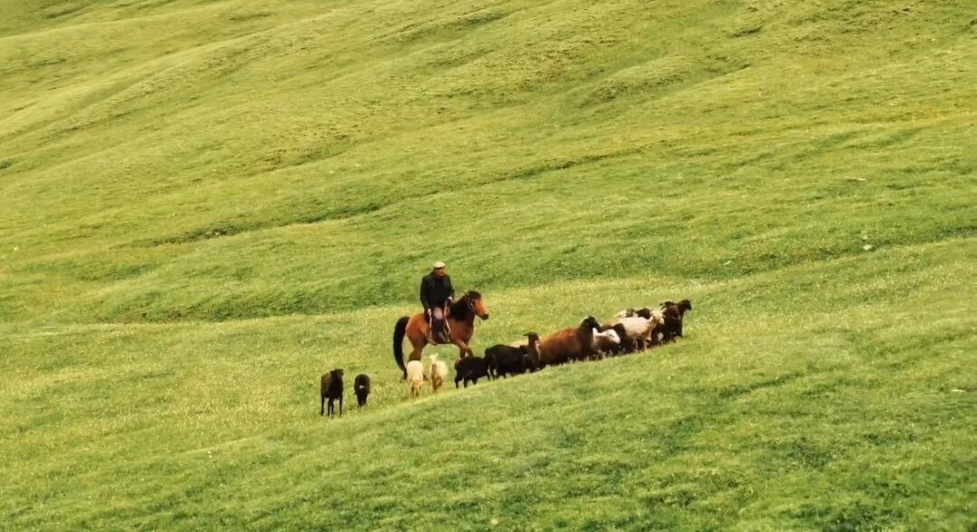
37°52'N 112°33'E | 山西 | 《遊记 | 晋北访古行》 | 当‘煤都’的固有印象遇上满天神佛、雕梁画壁的古建遗珍，这趟晋北之行带给我的不是‘祛魅’，而是难得的‘赋魅’。借‘华丽崇高’这一美学视角，我试图用文字丈量山西古建的宏大与精丽。 | https://mp.weixin.qq.com/s/meHMCmiozwWeZ1CG0DkmFA?token=35426511&lang=zh_CN | 